상품제안서
애니원 119 스프레이형 소화기 450g | 상품코드: S40463

 |  |  |  |  |  |  | 02-713-8555 | www.synergygift.co.kr
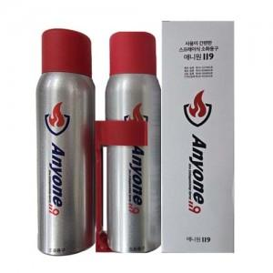 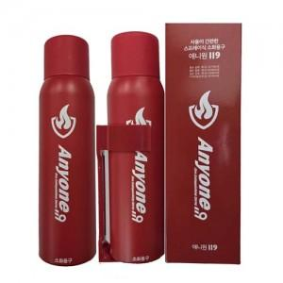

【상세/제작정보】

【인쇄/포장옵션】 | 레이저, DTF칼라필름전사 / 포장지포장

【공급단가】 | 수량 | 50~ | 100~ | 500~ | 1,000~ | 3,000~
*VAT별도 | 실버 | 13,260원 | 12,950원 | 12,540원 | 11,930원 | 11,520원
 | 레드 | 13,260원 | 12,950원 | 12,540원 | 11,930원 | 11,520원

【상품 URL】 | https://www.synergygift.co.kr:443/src/goods_detail.php?gdno=40463

